図表
図・表が必要な問題の原本画像（技術士第一次試験 過去問PDFより切り出し）

問題ID | 内容 | 区分 | 問題文（DB） | 図表
H23-01 | 床断面の熱橋（層構成 d₁・d₂・d₃） | A | 下図に示す外気に接する床断面の熱橋を考慮した熱貫流率の計算方法について，最も適切なものはどれか。ただし，熱伝導率をλ，厚さをdとし，木根太によって生じる熱橋の面積比率（熱橋面積率）を A_HB，室内側熱伝達抵抗を R_i，外気側熱伝達抵抗を R_o とする。また，木根太の厚さ d_3 は，断熱材の厚さ d_2 よりも大きいものとする。 | 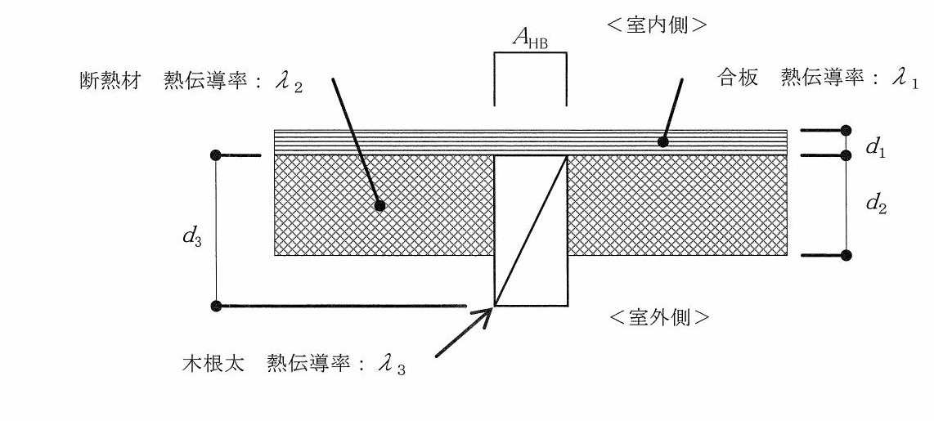
H23-08 | 空調系統図と空気線図 | A | 下図に示すように，外気冷却コイルで室内空気の湿度を満足させるまで冷却し，還気（加熱又は冷却）コイルで室内温度を満足するように制御して，極力再熱負荷を発生させない空調システムを採用した。室内負荷として最も近い値はどれか。ただし，与条件は以下のとおりとする。 空気の比容積：0.83 m³／kg(DA) 空調吹出し風量：30,000 m³／h 外気風量：10,000 m³／h 空調系統：空調系統図参照 空気線図上のポイント：空調系統図参照 システム内発熱（送風機，ダクト断熱）：無視 | 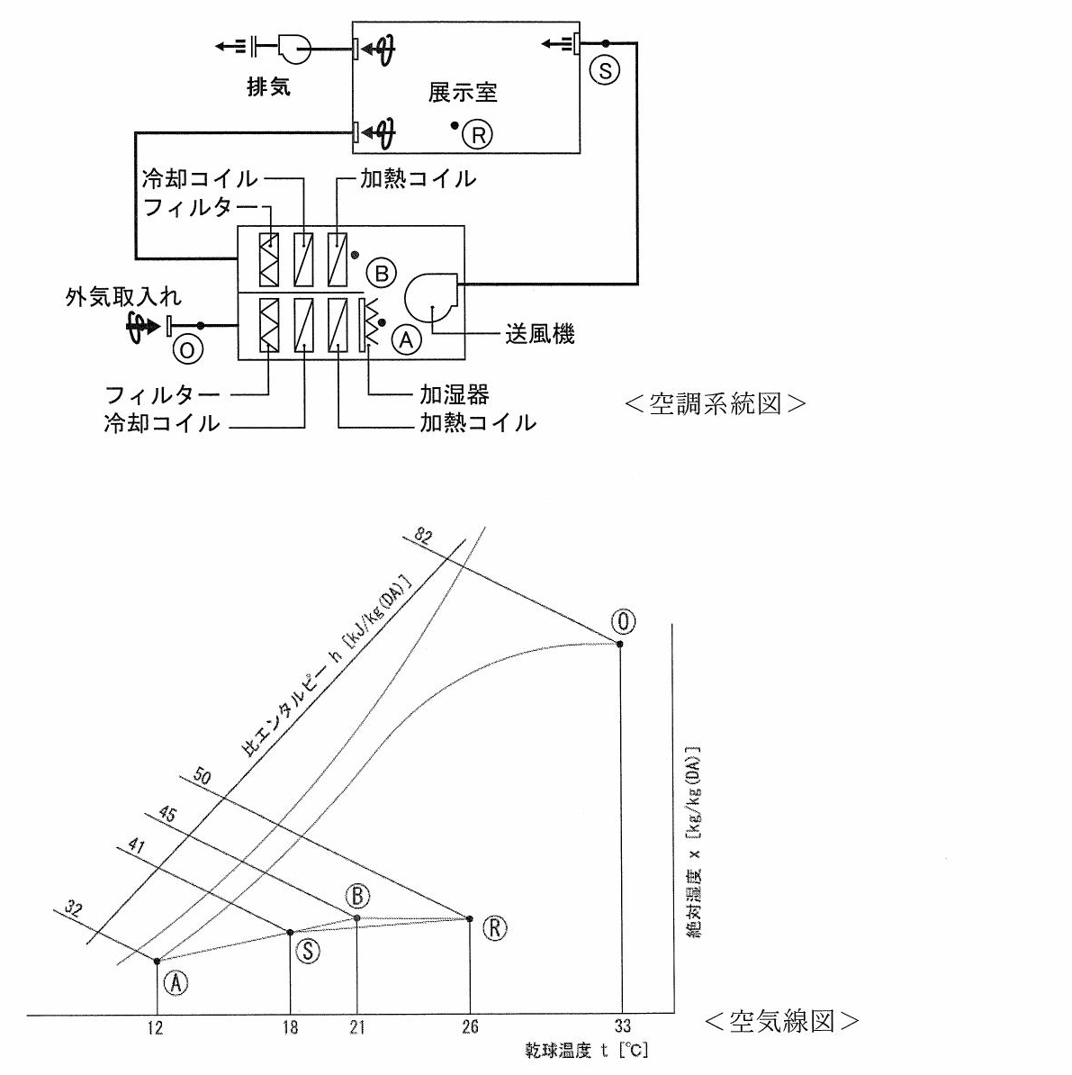
H24-03 | 図A・図B（開口の位置） | A | 図Aに示す建物の換気量をQとするとき，図Bに示す建物の換気量に最も近いものはどれか。ただし，図A，図Bともに室温は20℃で，建物外部は無風，開口部の流量係数は全て等しいとする。図は，それぞれ建物の鉛直断面を示したものである。 | 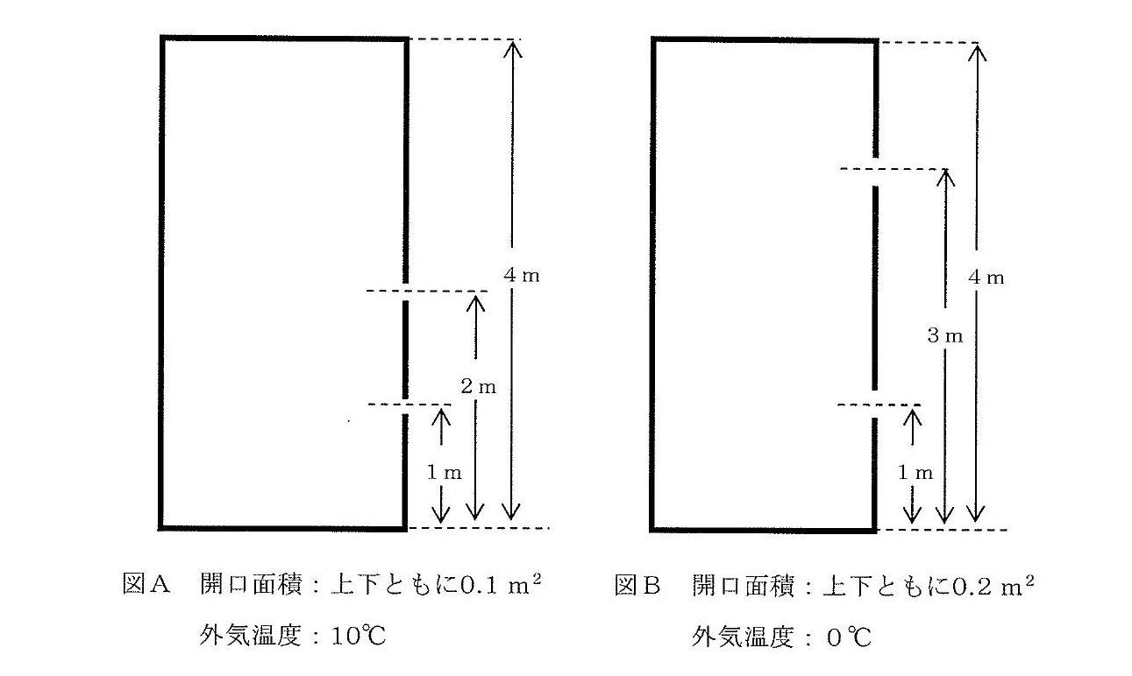
H24-06 | 2層壁体の厚さ | A | 下図に示す2層からなる壁体の熱通過率（熱貫流率）として，最も近い値はどれか。ただし，α_o ＝ 20 W/(m²・K)，α_i ＝ 8 W/(m²・K)，λ_1 ＝ 1.5 W/(m・K)，λ_2 ＝ 0.02 W/(m・K) とする。 | 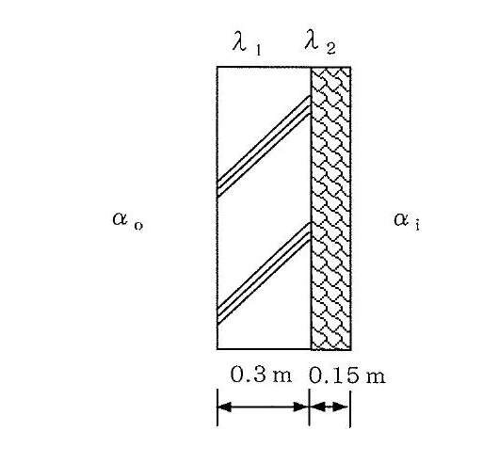
H24-09 | ダクト合流部・与条件・局部抵抗係数表 | A | 下図に示す長方形ダクトの合流部（Ⓐ → Ⓑ）の局部圧力損失として，最も近い値はどれか。ただし，与条件は以下の通りとする。 | 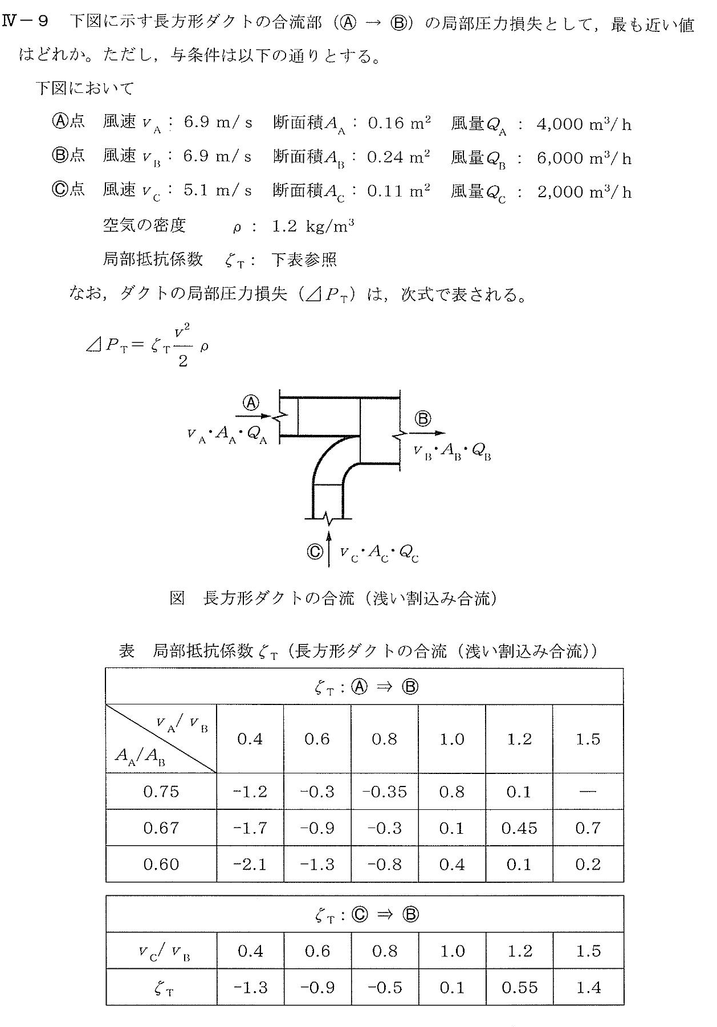
H25-04 | 開口の直列合成 | B | 二面開口住戸の通風性能について，風上開口の相当（有効）開口面積α1A1，風下開口の相当（有効）開口面積α2A2が下図に示す値である場合，それらの直列合成による相当（有効）開口面積（合成αA）の値に最も近いものはどれか。［図：α1A1＝10.0 m²，α2A2＝5.0 m²］ | 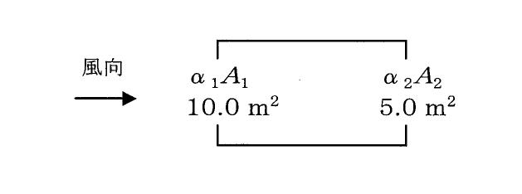
H25-07 | p-h線図と選択肢表 | B | 次の記述の，［ ］に入る記号又は数式の組合せとして最も適切なものはどれか。 下図に示す圧縮式冷凍機の冷凍サイクルにおいて，［A］は圧縮過程を，［B］は蒸発過程をそれぞれ示しており，この冷凍サイクルの成績係数は，［C］で表される。［図：p-h線図。1→2は蒸発，2→3は圧縮，3→4は凝縮，4→1は膨張。エンタルピーはh1，h2，h3］ | 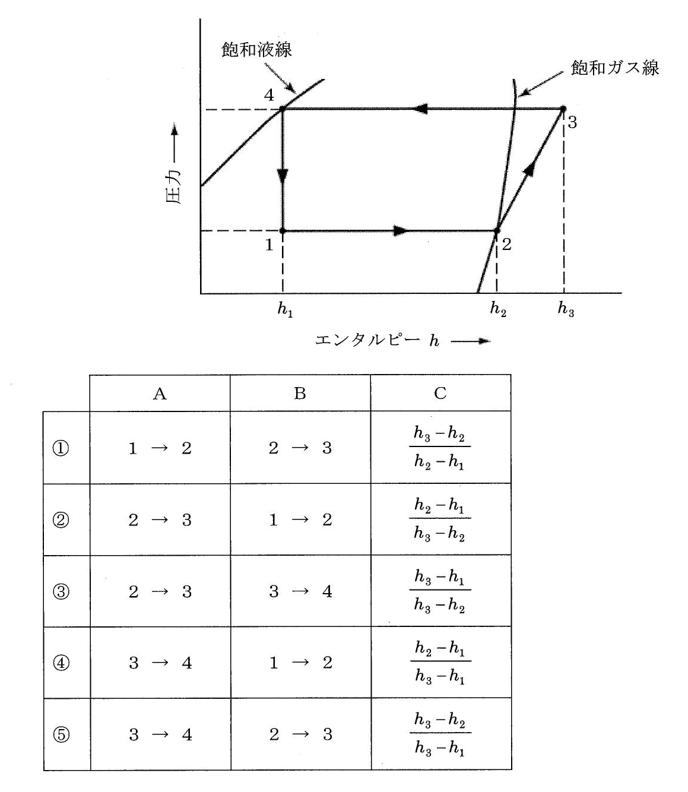
H26-01 | 点光源（180cd・高さ3m・30°） | B | 下図に示す点光源に照らされたA点の水平面照度に最も近い値はどれか。ただし，点光源の配光特性は一様なものとし，反射は考慮しないものとする。［図：点光源の光度180cd，床面からの高さ3m，A点は点光源から見て水平面に対し30°の位置］ | 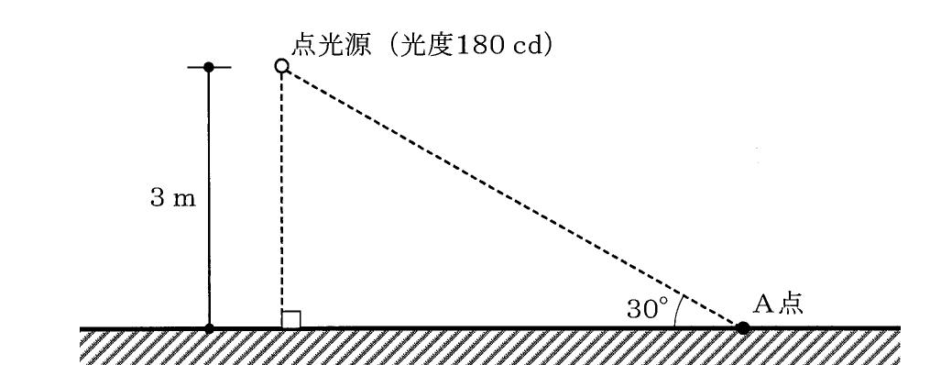
H26-09 | 空調系統図と空気線図 | A | 下図に示すように，外気冷却コイルで室内空気の湿度を満足させるまで冷却し，還気（加熱又は冷却）コイルで室内温度を満足するように制御して，極力再熱負荷を発生させない空調システムを採用し，さらにCO2制御による外気量制御を採用して省エネルギーを図っている。空気線図上に示す運転状態における室内負荷に最も近い値はどれか。ただし，与条件は以下のとおりとする。 空気の比容積：0.83 m³／kg(DA) 空調吹出し風量：20,000 m³／h 外気風量：4,000 m³／h（定格外気風量：6,000 m³／h，CO2制御） 空調系統：空調系統図参照 空気線図上のポイント：空調系統図参照 システム内発熱（送風 | 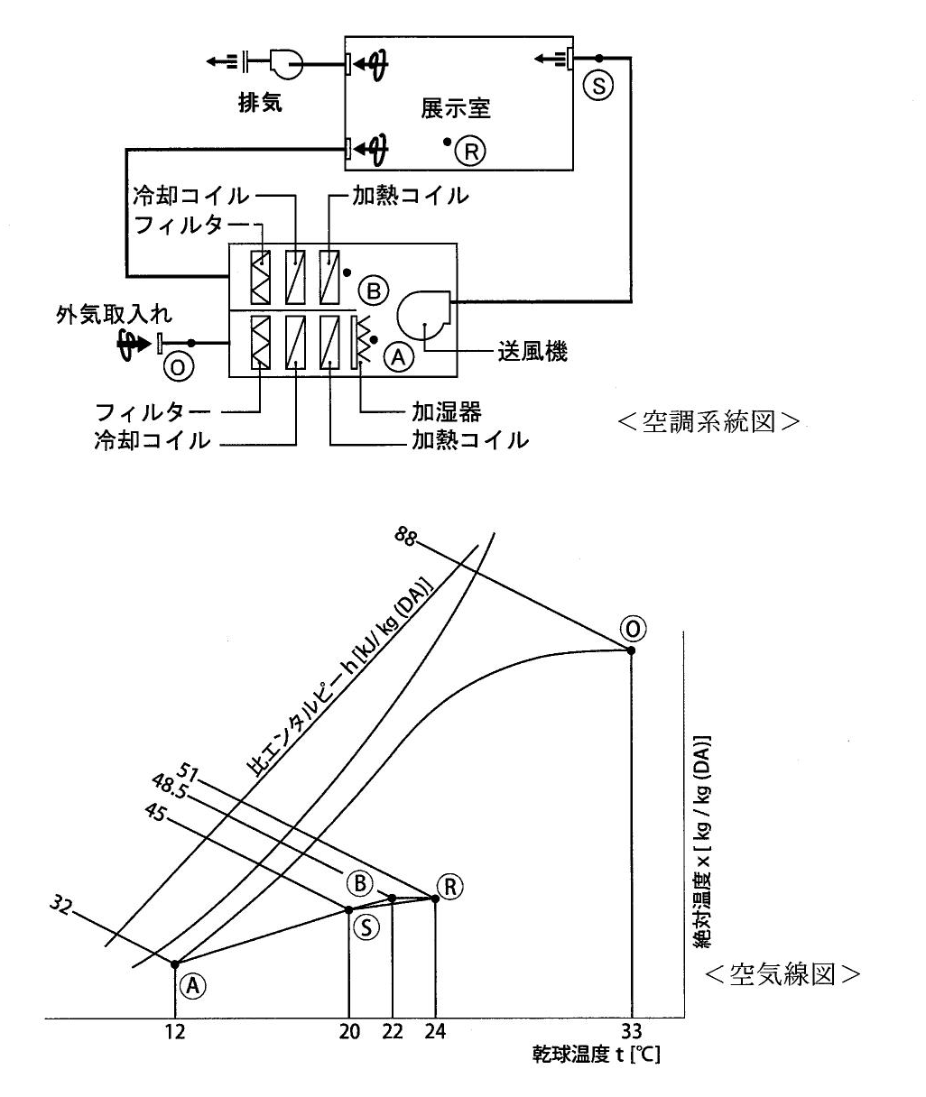
H26-23 | 浄化槽フローシートと断面図 | A | 下図に示す嫌気ろ床接触ばっ気方式の小型浄化槽に関する次の記述のうち，最も不適切なものはどれか。 | 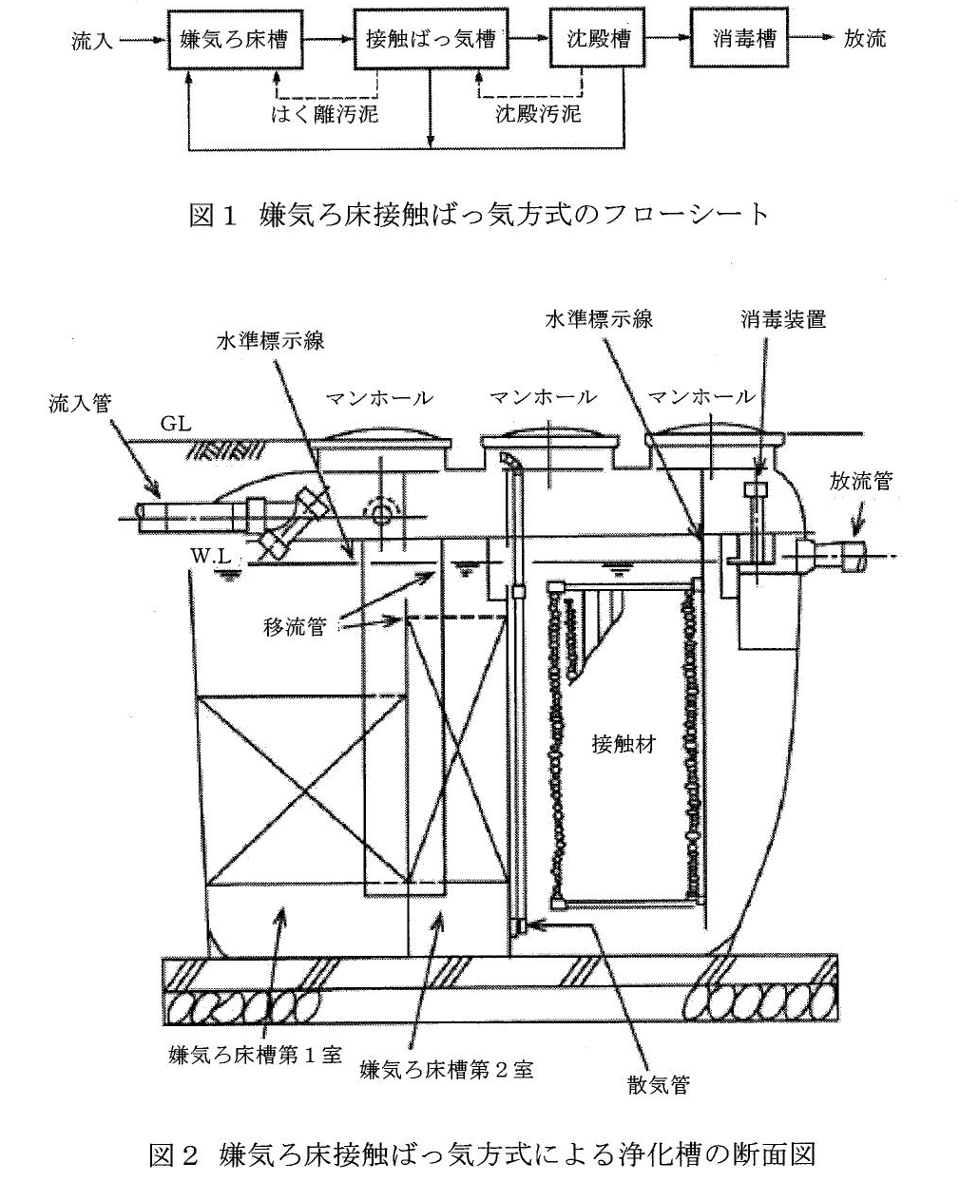
H27-14 | 全圧・静圧分布図（a〜d） | A | 下図は，送風機の吹出し側，吸込み側に，それぞれ円形ダクトを取り付け，送風機を運転している状況におけるダクトの全圧，静圧の分布を示したものである。送風機全圧を図中の矢印で示すa, b, c, dの圧力を用いて表すとすれば，最も適切なものは次のうちどれか。ただし，a, b, c, dの値は絶対値である。 | 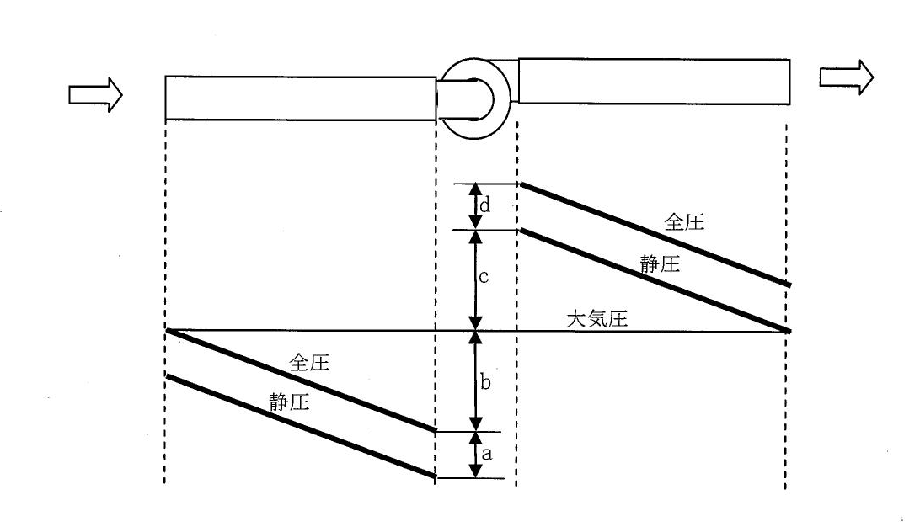
H27-17 | 二面開口住戸（風速・風圧係数） | A | 下図に示す二面開口住戸の風力換気量に最も近い値はどれか。ただし，外部風速（v），各開口部の風圧係数（C），実効面積（αA）は下図に示す値とする。 | 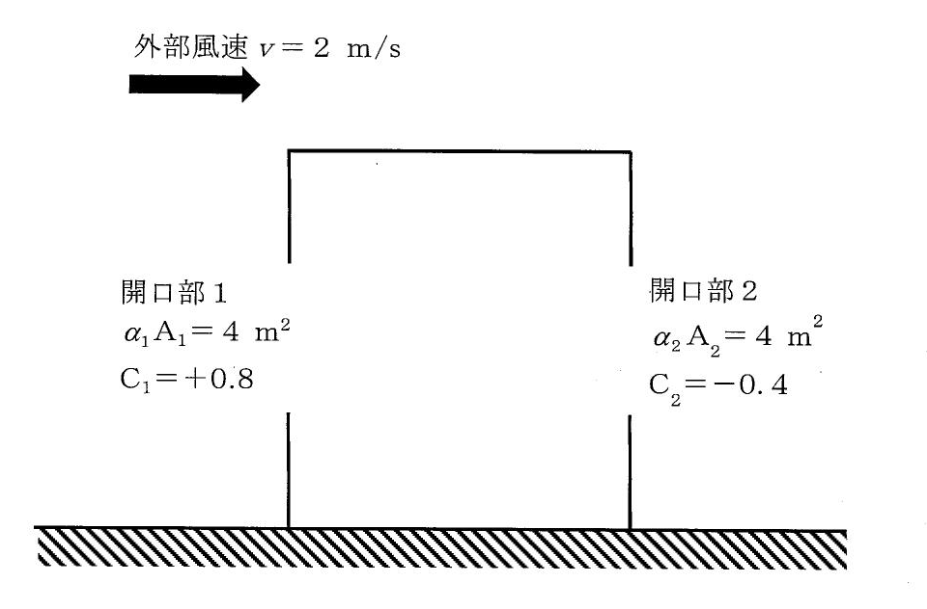
H28-06 | 単室建物の2開口と中性帯（H₁・H₂） | C | 下図に示すように単室の建物に2つの開口がある。各々の有効開口面積を αA₁ = 0.1m², αA₂ = 0.05m², この2つの開口以外に隙間も含めて開口はないものとする。中性帯の位置からの距離 H₁, H₂ の比（H₁ : H₂）は次のうちどれか。 | 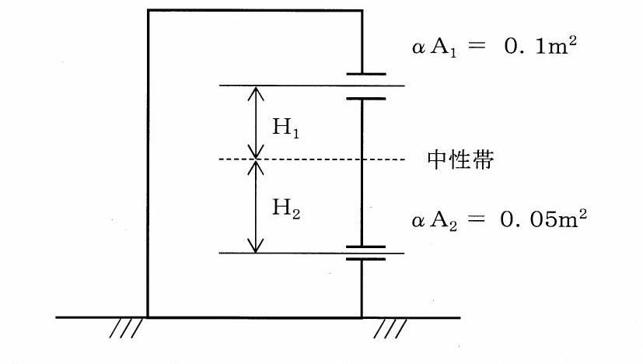
H28-15 | 図1 窓と点Pの位置／図2 立体角投射率算定図 | A | 図1に窓と床面に設置した点Pの位置関係を示す。点Pにおける窓の立体角投射率に最も近い値はどれか。図2を用いて求めよ。 | 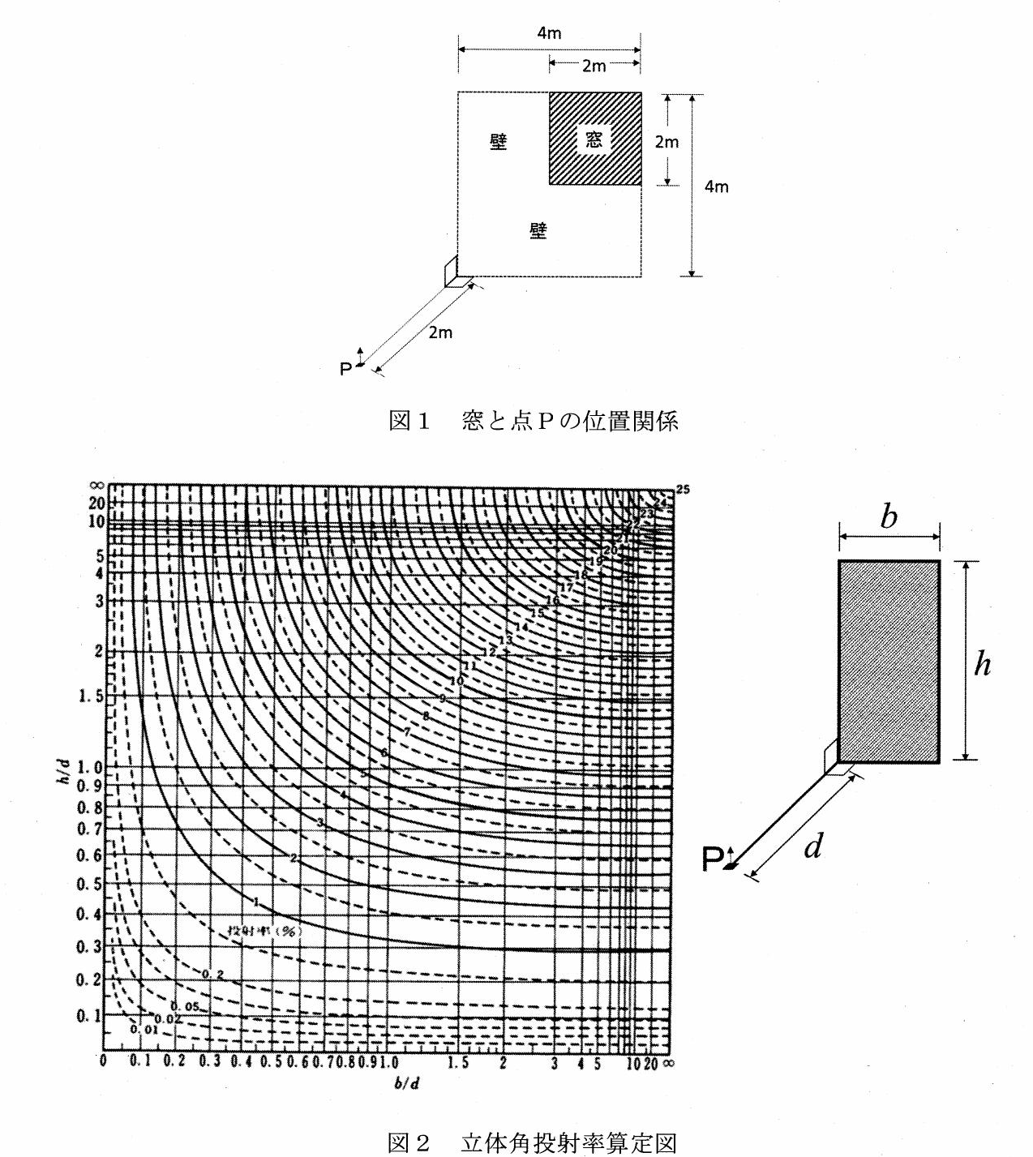
H29-02 | 二面開口の配置図（α₁A₁・α₂A₂・α₃A₃） | C | 二面開口住戸の通風・換気性能について，風上開口の相当開口面積α1A1，風下開口の相当開口面積α2A2, α3A3が下図に示す値である場合，これらを合成した相当開口面積（合成αA）に最も近い値はどれか。 ただし，風上開口α1A1＝100 cm²，風下開口α2A2＝50 cm²，α3A3＝50 cm²とする。 | 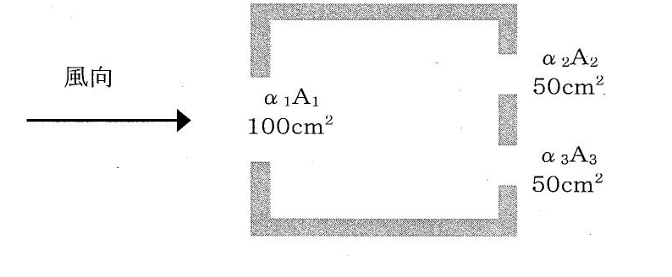
H29-09 | モリエル線図 | A | 次の記述の，[ ] に入る記号又は数式の組合せとして，最も適切なものはどれか。 下図のモリエ（モリエル）線図に示す圧縮式冷凍機の冷凍サイクルにおいて [ A ] は圧縮過程を [ B ] は蒸発過程をそれぞれ示しており，この冷凍サイクルの成績係数は [ C ] で表される。 | 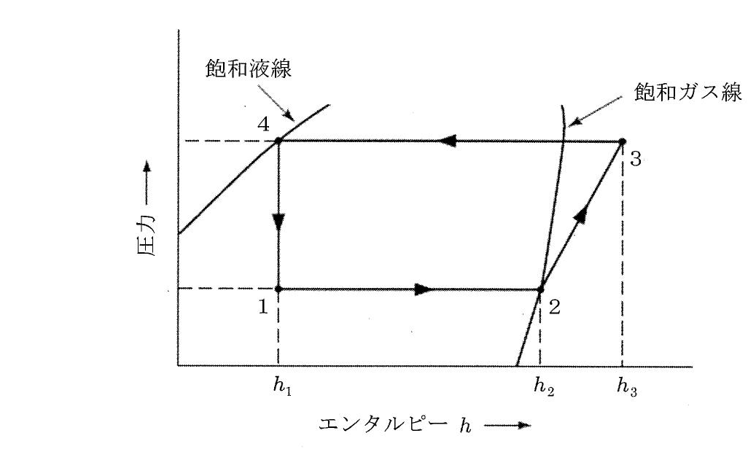
H29-14 | 図1 騒音レベル増加量Dと LA−LB のグラフ | C | 暗騒音の騒音レベルが 70 dB の工場に工作機械を設置した。設置後，騒音測定をしたところ 73 dB であった。暗騒音がない環境に工作機械を設置したときの騒音レベルに最も近いものはどれか。 なお A, B の2音源があり，単独状態での騒音レベルがそれぞれ LA (dB), LB (dB) であるとき，2音源同時に音が発生する状態での騒音レベルを L とすると，L = LA + D の式で表すことができる。増加量 D と LA - LB の関係（図1）を用いて求めよ。 | 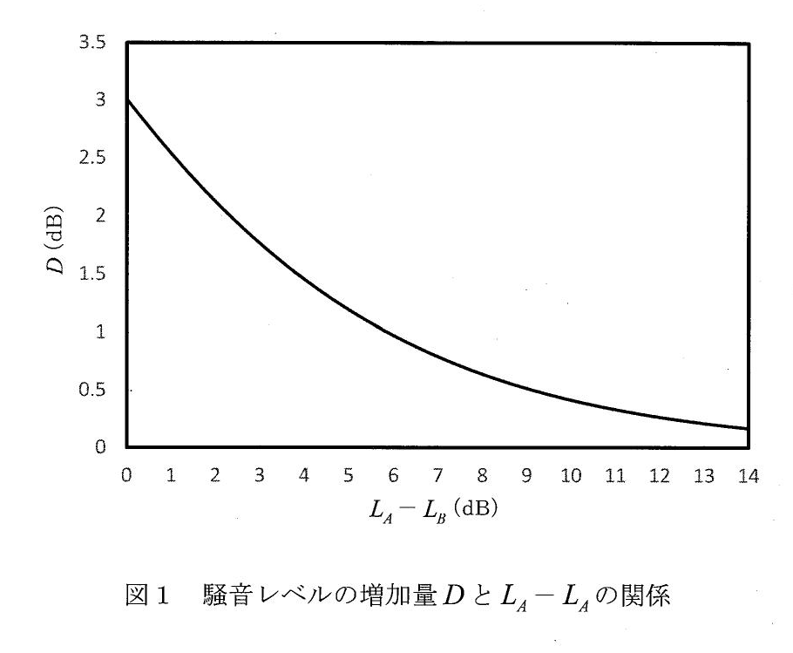
H30-04 | 壁体の構成（変更前・変更後） | C | 下図に示すように材料1，材料2から構成される壁体がある。材料2の厚みを2倍にしたとき，壁体の熱貫流抵抗の変更前に対する変更後の比として，最も近い値はどれか。ただし，計算条件は以下のとおりである。 外気側表面熱伝達抵抗 Ro ＝ 0.04 [m²・K/W] 室内側表面熱伝達抵抗 Ri ＝ 0.11 [m²・K/W] 材料1の熱伝導率 λ1 ＝ 1.5 [W/(m・K)]，厚さ 150 mm 材料2の熱伝導率 λ2 ＝ 0.03 [W/(m・K)]，厚さ 30 mm | 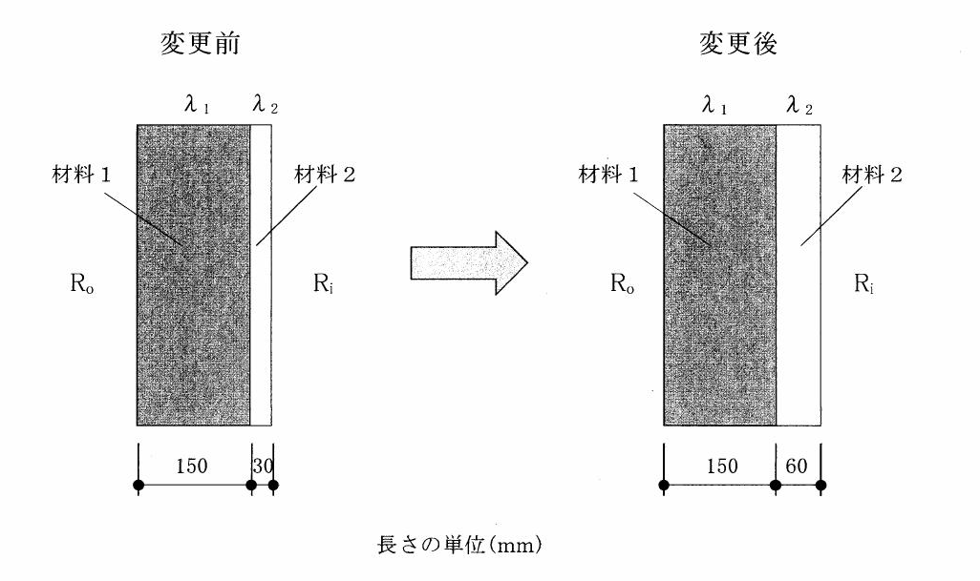
R1本-01 | 点光源（200cd・2m・60°） | B | 下図に示す点光源に照らされたA点の水平面照度に最も近い値はどれか。ただし，点光源の配光特性は一様なものとし，反射は考慮しないものとする。［図：点光源の光度200cd，点光源は床面から高さ2m，A点は点光源の真下から見て鉛直方向60°の位置］ | 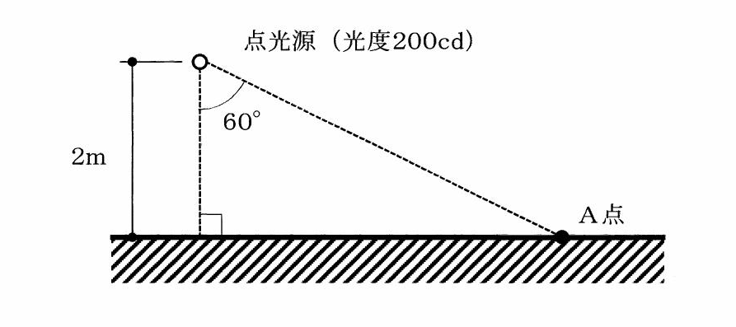
R1本-23 | 長時間ばっ気方式のフロー図と条件 | B | 下図に示す長時間ばっ気方式の汚水処理施設に関する次の記述のうち，最も不適切なものはどれか。［図：荒目スクリーン→沈砂槽→微細目スクリーン→流量調整槽→ばっ気槽→沈殿槽→消毒槽→放流。流入汚水量120m³／日，流入BOD濃度200mg／L，放流水量120m³／日，放流BOD濃度10mg／L，ばっ気槽の有効容量80m³，返送汚泥量150m³／日］ | 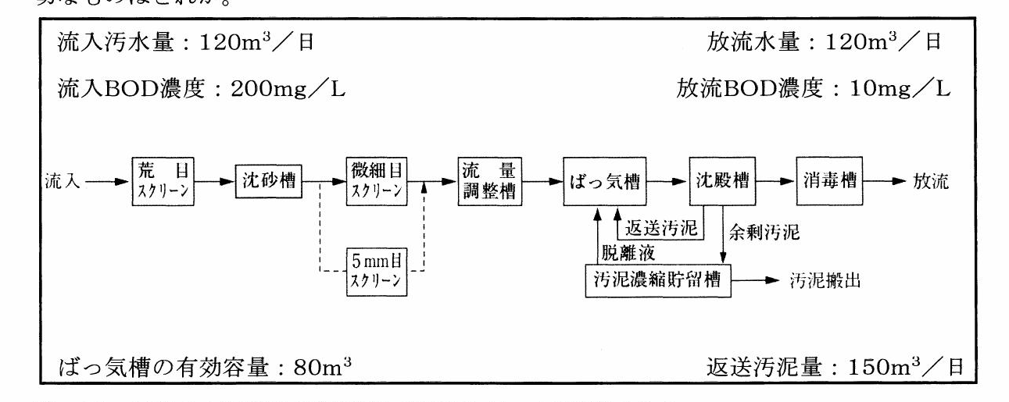
R1再-06 | 点音源の図(a)(b) | C | 次の図（a）に示すように，音響出力W[W]の点音源から2m離れたA点の音圧レベルが65dBであった。図（b）に示すように，この音源の音響出力が2倍（2W[W]）になった場合，音源から4m離れたB点の音圧レベルに最も近い値は次のうちどれか。 | 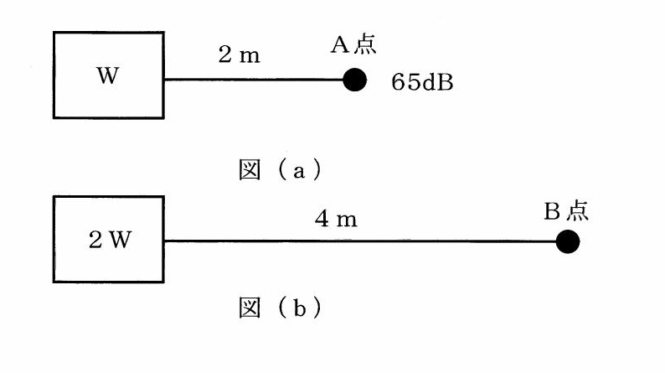
R2-01 | 二面開口（α₁A₁・α₂A₂・α₃A₃） | B | 二面開口住戸の通風・換気性能について，風上開口の相当開口面積 α1A1，風下開口の相当開口面積 α2A2, α3A3 が下図に示す値である場合，これらを合成した相当開口面積（合成 αA）に最も近い値はどれか。［図：α1A1＝100cm²，α2A2＝50cm²，α3A3＝50cm²］ | 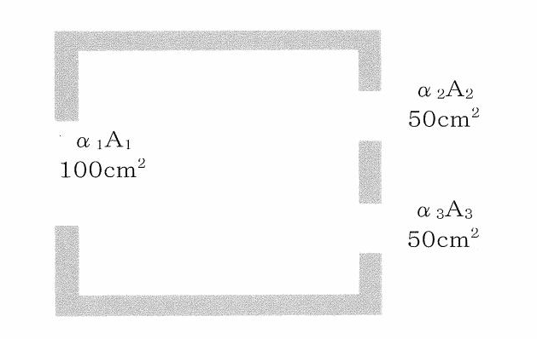
R3-20 | 浄化槽フローシート（A・B・C） | B | 次のうち，以下に示す接触ばっ気方式の浄化槽のフローシートの A，B 及び C に当てはまる単位装置の組合せとして，最も適切なものはどれか。 流入 → 荒目スクリーン → 沈砂槽 → [ A ] → [ B ] → [ C ] → 沈殿槽 → 消毒槽 → 放流 （AからBへバイパス5mm目スクリーン，BとCの間に脱離液，Cから沈殿槽へはく離汚泥，沈殿槽から汚泥濃縮貯留槽へ沈殿汚泥）
R4-11 | モリエル線図 | A | 次の記述の、[ ア ]〜[ ウ ]に入る記号又は数式の組合せとして、最も適切なものはどれか。 「下図のモリエ（モリエル）線図に示す圧縮式冷凍機の冷凍サイクルにおいて、[ ア ] は蒸発過程を、[ イ ] は圧縮過程をそれぞれ示しており、この冷凍機としての理論成績係数は [ ウ ] で表される。」 | 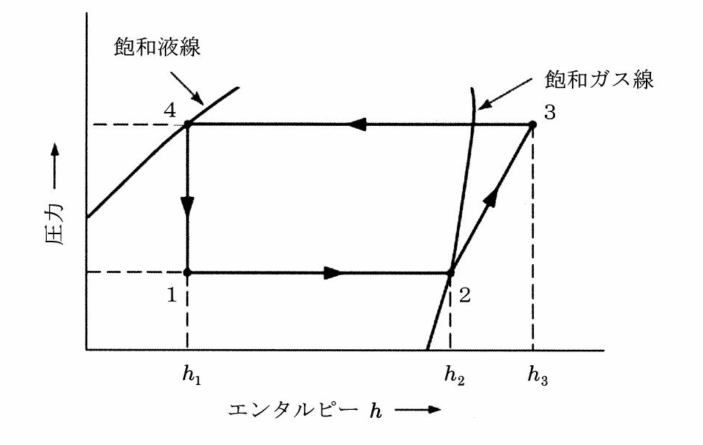
R4-15 | 二面開口住戸（風速・風圧係数） | B | 下図に示す二面開口住戸の風力換気量に最も近い値はどれか。ただし、外部風速（v）、各開口部の風圧係数（C）、実効面積（αA）は下図に示す値とする。 外部風速 v＝4 m/s 開口部1: α1A1＝2 m², C1＝＋0.6 開口部2: α2A2＝2 m², C2＝−0.3 | 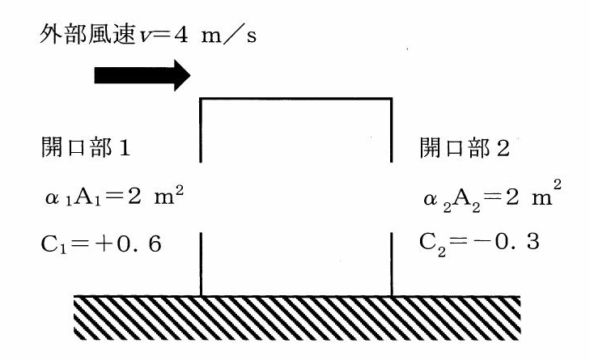
R5-04 | 点光源（1000cd・高さ2m・点A/点B） | C | 下図に示すように光度1,000cdの点光源がある。その直下2ｍの位置にある床上の点Ａの水平面照度をEA［lx］とする。また，点Ａから水平に２ｍ離れた位置の点Ｂの水平面照度をEB［lx］とする。このとき，EA／EBの値に最も近いものはどれか。ただし，この点光源の配光特性は一様であり，水平面照度は壁面等の反射の影響は受けないものとする。 | 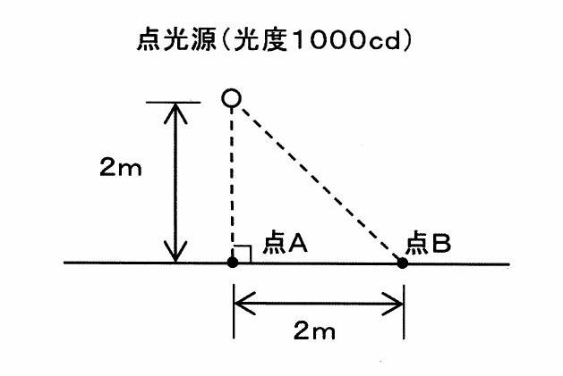
R6-17 | エアフィルタのワンパス除去効率の表 | A | 室内空気中の感染性を保った病原体を含む浮遊粒子を対象として、室内空気を室内循環機器や可搬式空気清浄機に循環させてエアフィルタで除去することで、対象の汚染物質を含まない新鮮外気によって5ACH（Air change per hour）の換気を行う場合と同程度の効果を得るために必要となるエアフィルタの性能と循環空気風量の組合せとして、最も適切なものはどれか。 ただし、室容積は80m³、室内空気は完全混合されているものとし、エアフィルタによる対象浮遊粒子のワンパス除去効率は表に基づいて計算すること。 | 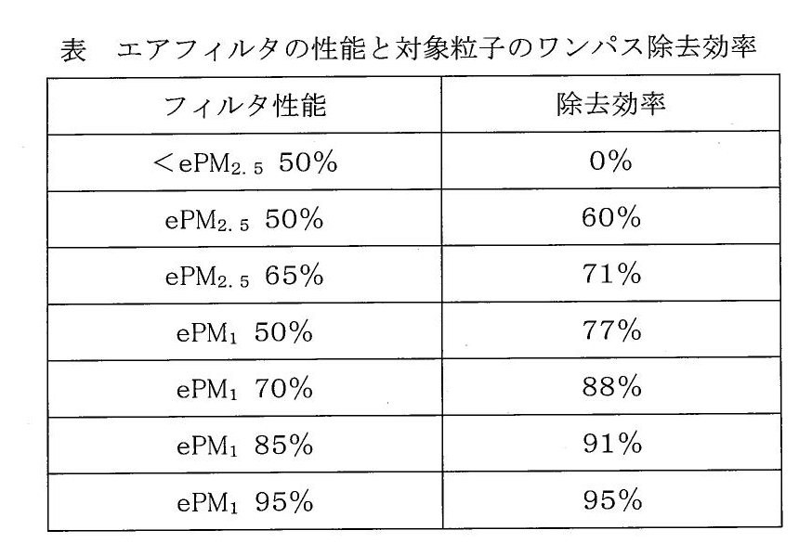
R7-02 | 点光源（1000cd・2m・60°） | B | 下図に示す点光源に照らされたＡ点の水平面照度に最も近い値はどれか。ただし，点光源の配光特性は一様なものとし，反射は考慮しないものとする。[点光源(光度1000cd)、高さ2m、照射角60°、A点] | 